Registrar datos del documento
Instrucciones registro datos del documento

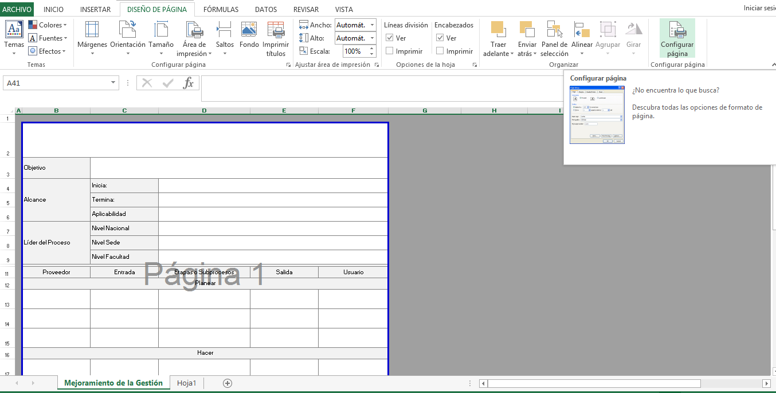

1. Seleccione "Diseño de Página" y "Configurar página"

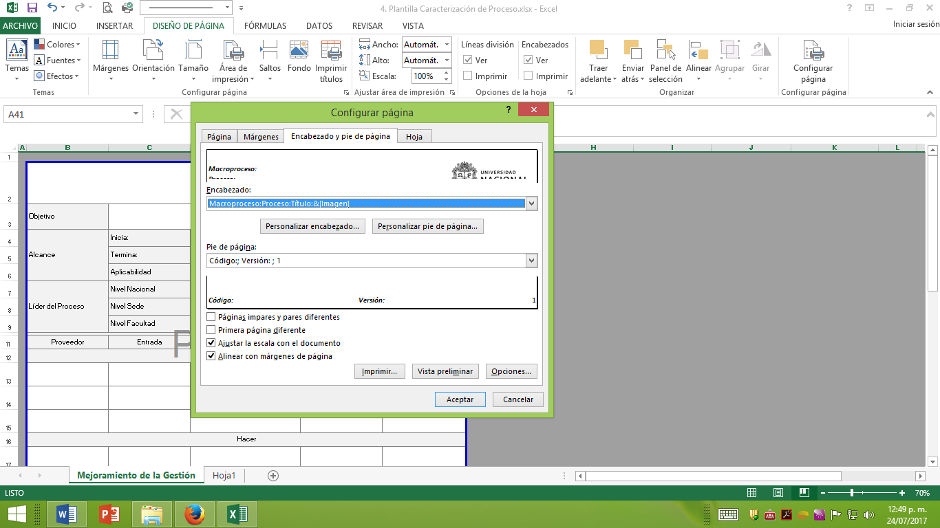

2. Seleccione "Personalizar encabezado"

3. Registre el nombre del Macroproceso, Proceso y Título del documento
Clic en "Aceptar"

4. Seleccione "Personalizar pie de página"

5. Registre el código y versión del documento
Clic en "Aceptar"

